Sheet1
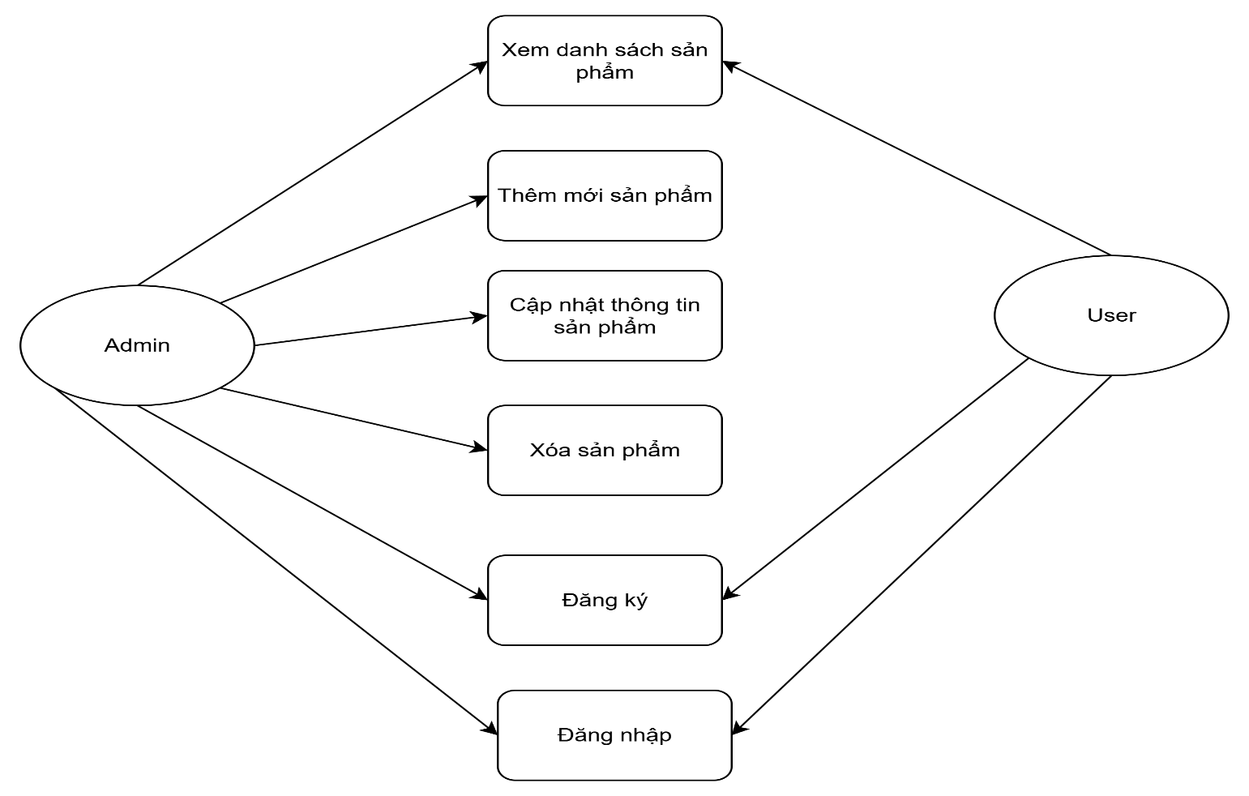
Mô-đun | Chức năng | Mô tả | Quyền truy cập
Quản lý sản phẩm | Xem danh sách sản phẩm | Hiển thị danh sách sản phẩm có phân trang với các thông tin: Mã, Tên, Mô tả, Giá, Số lượng, Tên danh mục. | Quản trị, Người dùng
Quản lý sản phẩm | Thêm sản phẩm | Cho phép thêm sản phẩm mới với tên, mô tả, giá, số lượng, danh mục. Kiểm tra dữ liệu đầu vào và lưu vào cơ sở dữ liệu. | Quản trị
Quản lý sản phẩm | Cập nhật sản phẩm | Chỉnh sửa thông tin sản phẩm hiện có. Kiểm tra dữ liệu đầu vào và cập nhật cơ sở dữ liệu. | Quản trị
Quản lý sản phẩm | Xóa sản phẩm | Xóa sản phẩm được chọn sau khi xác nhận. | Quản trị
Quản lý người dùng | Tạo tài khoản người dùng | Đăng ký người dùng mới với tên đăng nhập, mật khẩu và gán vai trò. Mật khẩu được mã hóa với sha256 và lưu vào CSDL | Quản trị, Người dùng
Xác thực | Đăng nhập | Xác thực người dùng bằng tên đăng nhập và mật khẩu để truy cập hệ thống. | Quản trị, Người dùng
Xác thực | Đăng xuất | Cho phép người dùng đăng xuất | Quản trị, Người dùng

